상품제안서
아이리버 오르비스 2.0 USB | 상품코드: S20839

 |  |  |  |  |  |  | 02-713-8555 | www.synergygift.co.kr
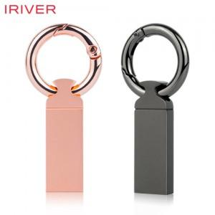

【상세/제작정보】

【인쇄/포장옵션】 | 레이저 / 포장지포장

【공급단가】 | 수량 | 50~ | 100~ | 500~ | 1,000~ | 3,000~
*VAT별도 | 16G | 7,840원 | 7,650원 | 7,330원 | 7,150원 | 6,960원
 | 32G | 9,310원 | 9,090원 | 8,720원 | 8,490원 | 8,270원
 | 64G | 10,900원 | 10,640원 | 10,210원 | 9,940원 | 9,680원
 | 128G | 14,770원 | 14,410원 | 13,820원 | 13,470원 | 13,110원

【상품 URL】 | https://www.synergygift.co.kr:443/src/goods_detail.php?gdno=20839

